关系图
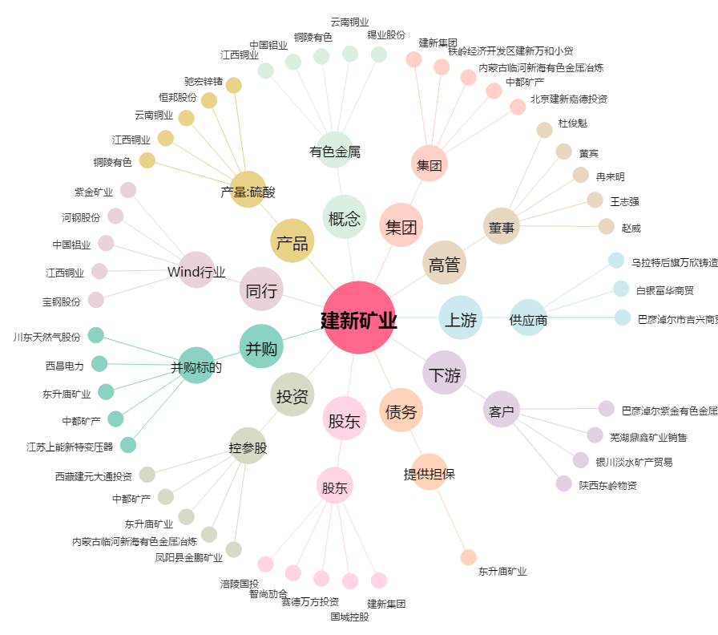
建新矿业[000688.SZ] - 关系概览图

